DEMOGRAFIA I MERCAT LABORAL
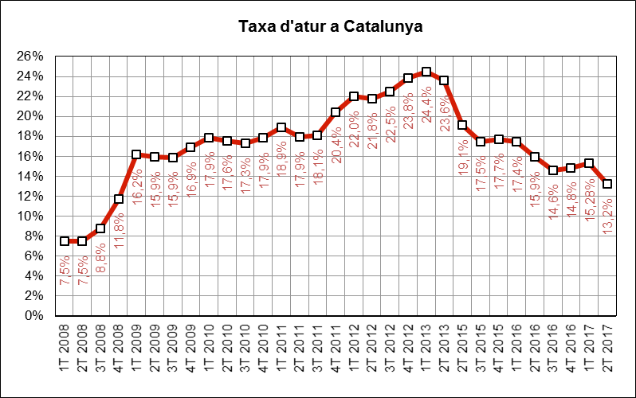
 | INDICADORS DE MOBILITAT I CONJUNTURA 2017

 | Catalunya

Demografia i mercat laboral
 | Període | 2017 | 2016 | variació 2017-2016 |  | Àmbit | Font
 |  |  |  | en xifres absolutes | en %
Població a 1 de gener (milers) | 1gen17 - 1gen16 | 7,477 | 7,448 | 29 | 0.4% | Catalunya | Idescat
Actius (milers) | 2T17-2T16 | 3,768 | 3,785 | -17 | -0.4% | Catalunya | INE (EPA) | =
Ocupats (milers) | 2T17-2T16 | 3,271 | 3,181 | 89 | 2.8% | Catalunya | INE (EPA) | g
Aturats (milers) | 2T17-2T16 | 497 | 604 | -106 | -17.6% | Catalunya | INE (EPA) | f
Taxa d'atur (aturats/actius) | 2T17-2T16 | 13.2% | 15.9% | -3 | -17.2% | Catalunya | INE (EPA) | f

IPC
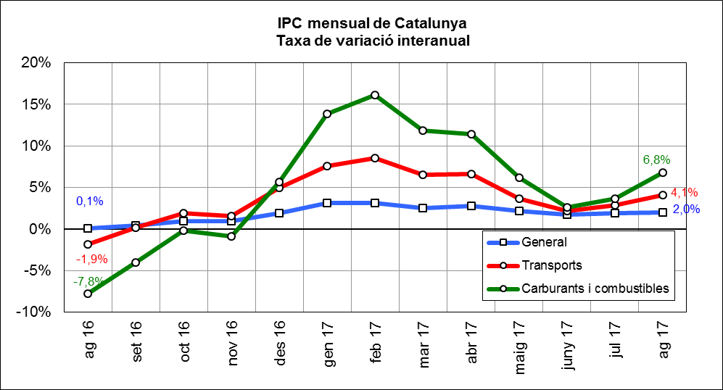
 | INDICADORS DE MOBILITAT I CONJUNTURA 2017

 | Catalunya

Index de preus al consum
 | Període | 2017 | 2016 | variació 2017-2016 |  | Àmbit | Font
 |  |  |  | en xifres absolutes | en %
IPC general Estat | ago17-ago16 | 101.6 | 99.9 | 1.6 | 1.6% | Estat | INE | g
IPC general Catalunya | ago17-ago16 | 102.1 | 100.1 | 2.0 | 2.0% | Catalunya | INE | g
IPC transports Catalunya | ago17-ago16 | 104.5 | 100.4 | 4.1 | 4.1% | Catalunya | INE | g
IPC carburants i combustibles Catalunya | ago17-ago16 | 106.3 | 99.6 | 6.8 | 6.8% | Catalunya | INE | g

PREUS DELS CARBURANTS
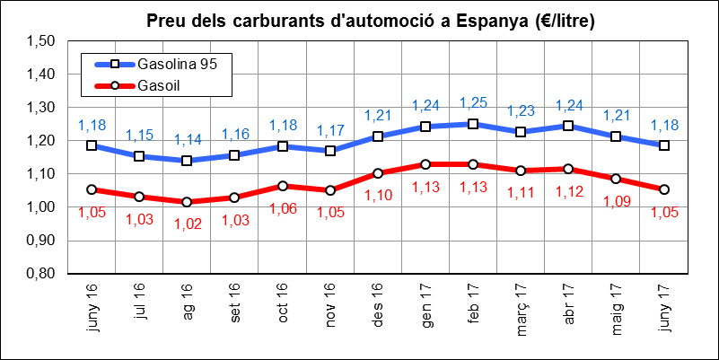
 | INDICADORS DE MOBILITAT I CONJUNTURA 2017

 | Catalunya

Preu del petroli
 | Període | 2017 | 2016 | variació 2017-2016 |  | Àmbit | Font
 |  |  |  | en xifres absolutes | en %
Preu del petroli ($/barril BRENT) | jun17-jun16 | 46.9 | 48.5 | -1.6 | -3.3% | Món | FMI, elaboració indexmundi | f
Preu del petroli (€/barril BRENT) | jun17-jun16 | 41.8 | 43.2 | -1.4 | -3.3% | Món | FMI, elaboració indexmundi | f

Preu de carburants d'automoció
 | Període | 2017 | 2016 | variació 2017-2016 |  | Àmbit | Font
 |  |  |  | en xifres absolutes | en %
Preu de la gasolina 95 I.O. (€/litre) | jun17-jun16 | 1.18 | 1.18 | 0.00 | 0.0% | Estat | CORES | =
Preu del gasoil d'automoció (€/litre) | jun17-jun16 | 1.05 | 1.05 | 0.00 | 0.1% | Estat |  | =

CONSUM I EMISSIONS CARBURANTS
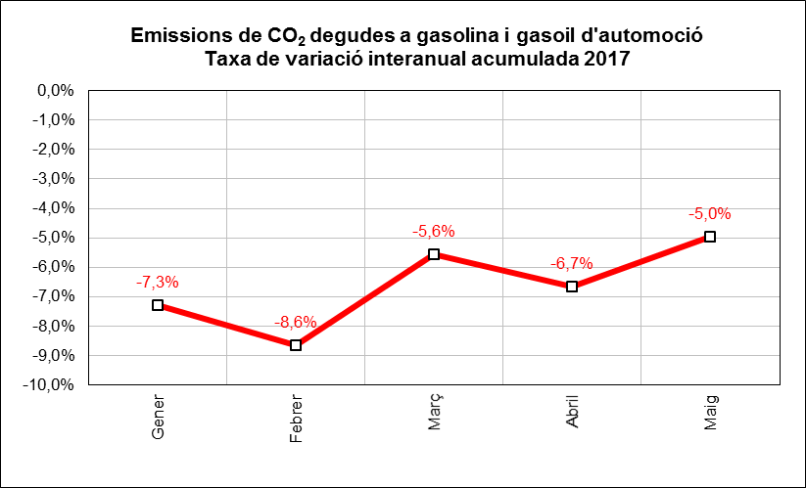
 | INDICADORS DE MOBILITAT I CONJUNTURA 2017

 | Catalunya

Consum i emissions de carburants d'automoció
 | Període | 2017 | 2016 | variació 2017-2016 |  | Àmbit | Font
 |  |  |  | en xifres absolutes | en %
Consum carburants d'automoció (ktep) | maig-juny | 4,911 | 4,637 | 274 | 5.9% | Estat | CORES | g
Consum gasoil (ktep) | maig | 325 | 308 | 17 | 5.4% | Catalunya | ICAEN | g
Consum gasolina (ktep) | maig | 72 | 71 | 1 | 2.0% | Catalunya |  | g
Emissions de CO2 del transport (*) (Tn) | maig | 1,209,125 | 1,154,180 | 54,945 | 4.8% | Catalunya |  | g
(*) Gasolina i gasoil

MATRICULACIÓ VEHICLES
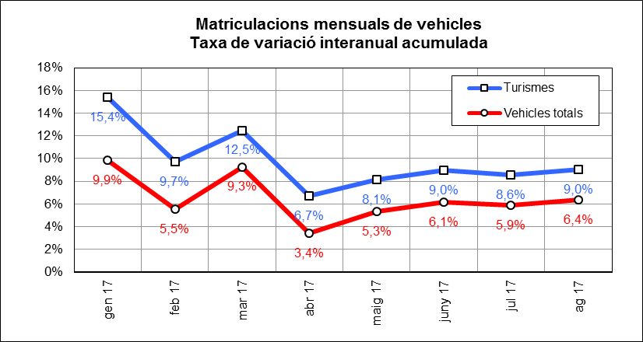
 | INDICADORS DE MOBILITAT I CONJUNTURA 2017

 | Catalunya

Matriculacions de vehicles
 | Període | 2017 | 2016 | variació 2017-2016 |  | Àmbit | Font
 |  |  |  | en xifres absolutes | en %
Turismes | gen-abril | 64,977 | 60,907 | 4,070 | 6.7% | Catalunya | Dirección General de Tráfico | g
Motos i ciclomotors | gen-abril | 11,802 | 13,868 | -2,066 | -14.9% | Catalunya |  | f
Camions i furgonetes | gen-abril | 10,845 | 10,048 | 797 | 7.9% | Catalunya |  | g
Autobusos | gen-abril | 203 | 128 | 75 | 58.6% | Catalunya |  | g
Altres vehicles | gen-abril | 1,244 | 1,189 | 55 | 4.6% | Catalunya |  | g
Vehicles totals | gen-abril | 89,071 | 86,140 | 2,931 | 3.4% | Catalunya |  | g

ALTRES INDICADORS
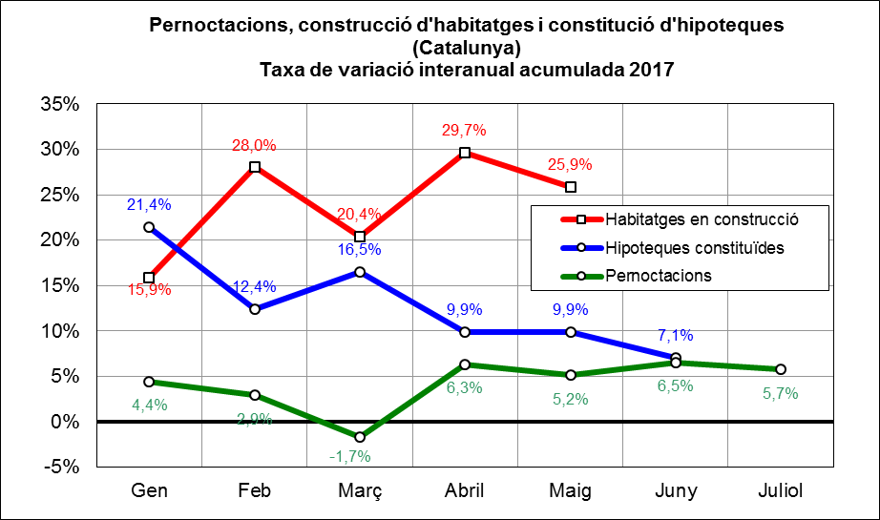
 | INDICADORS DE MOBILITAT I CONJUNTURA 2017

 | Catalunya

Altres indicadors
 | Període | 2017 | 2016 | variació 2017-2016 |  | Àmbit | Font
 |  |  |  | en xifres absolutes | en %
Pernoctacions en hotels | maig-juliol | 20,411,654 | 19,369,146 | 1,042,508 | 5.4% | Catalunya | INE | g
Habitatges en construcció (visats d'obra) (*) | maig | 1,733 | 1,521 | 212 | 13.9% | Catalunya | Idescat | g
Hipoteques constituïdes (milers d'Euros) | maig-juny | 1,838,404 | 1,797,929 | 40,475 | 2.3% | Catalunya | INE | g
(*) Nombre de nous habitatges que està previst construir o rehabilitar, en base als visats de direcció d'obra.

MOBILITAT GRÀFIC 1
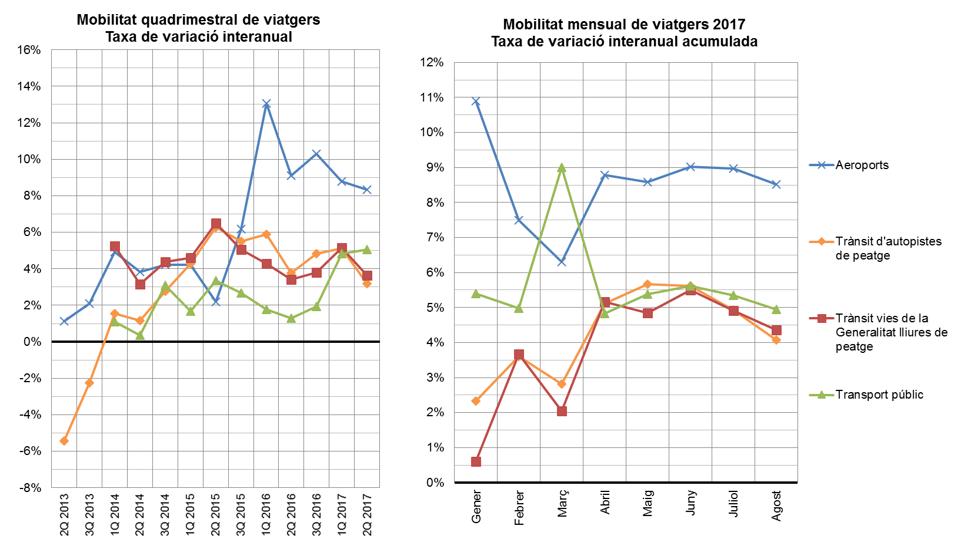
INDICADORS DE MOBILITAT I CONJUNTURA 2017

Catalunya

MOBILITAT GRÀFIC 2
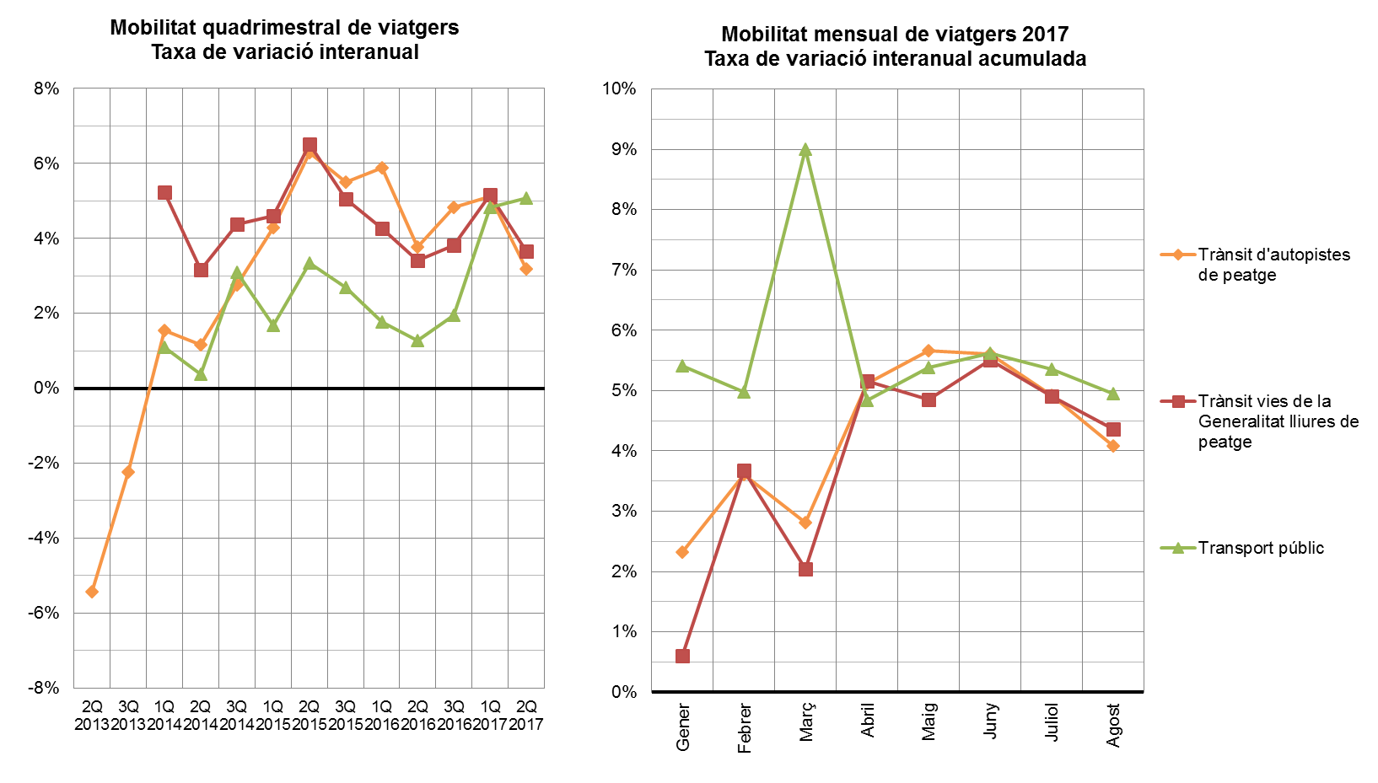
INDICADORS DE MOBILITAT I CONJUNTURA 2017

Catalunya

MOBILITAT MERCADERIES GRÀFIC 1
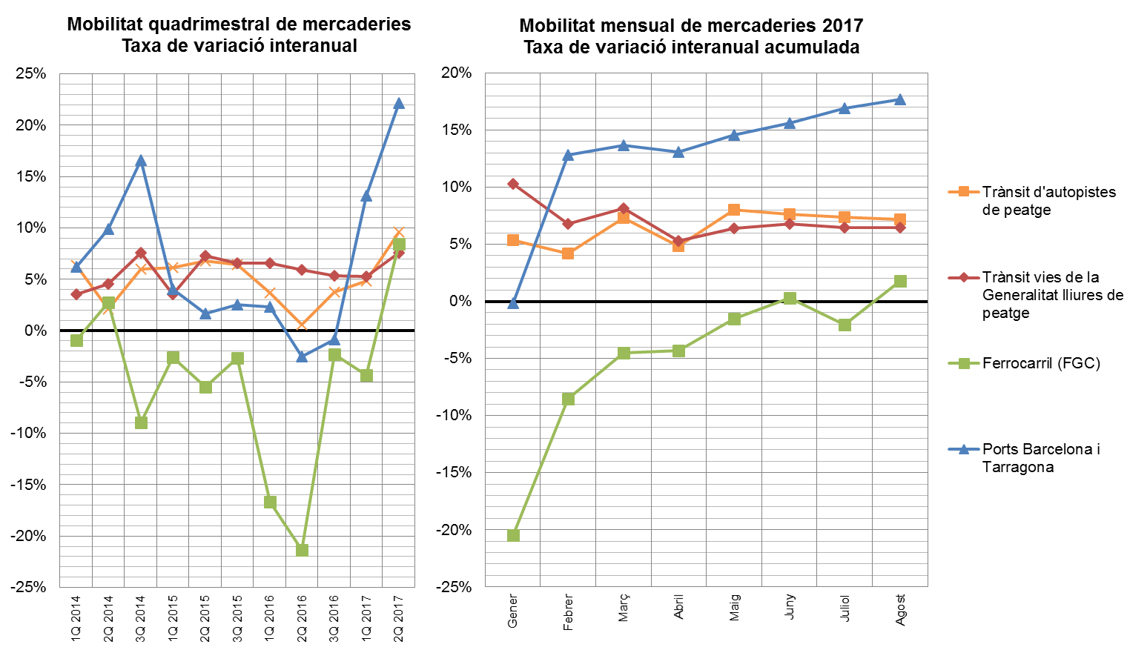
INDICADORS DE MOBILITAT I CONJUNTURA 2017

Catalunya

